2차 심화 인터뷰 질의서
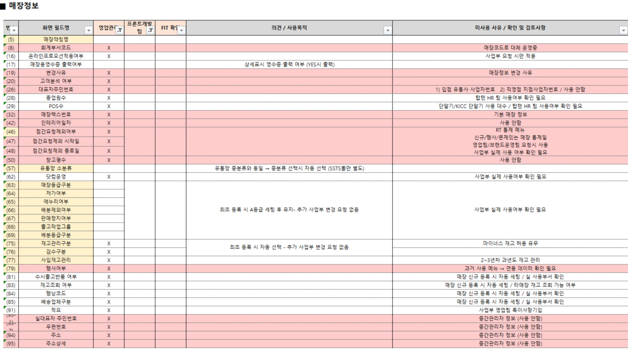
□ 차세대 패션관리 시스템 영업관리 요청사항 2차 인터뷰 ( 요청사항 중심 )

카테고리 | ID | 요청사항 (Raw Data) | 심화 질문 (타당성 및 로직 확인) | 방향 | 타당성/비즈니스 가치 | 중요도 (1-5) | 비고 (특이사항)
매장관리 | ST-01 | 매장 식별키의 매장코드 전환 | 사업자 변경 시 기존 코드를 유지해야 하는 가장 결정적인 이유는? (매출 분석, 채권 추적 등) | 프로세스 변경
매장관리 | ST-02 | AIS 종사업장 정보 자동 연동 | 수기 입력 시 발생하는 오류 유형과 그로 인한 재처리 시간은? | 신규 기능 개발
매장관리 | ST-03 | 매장 전용 관리 화면 신설 | 엑셀 별도 관리 데이터가 시스템화될 때 타 부서(회계/물류) 공유 필요성은? | 신규 화면 개발
매장관리 | ST-04 | 유통망별 정산 세부 정보 강화 | 미수 관리를 위해 시스템에 추가되어야 할 유통망별 필수 필드는? | 기능 개선
매출/정산 | SA-01 | VAN사/머니온 데이터 자동 연동 | 매출 확정 시 VAN사 데이터와 POS 실적 불일치 빈도 및 주된 원인은? | 신규 기능 개발
매출/정산 | SA-02 | 매출 차액 자동 조정 (가품번) | 원단위 차액 등 시스템 자동 처리를 허용할 수 있는 오차 범위(Max 금액)는? | 기능 개선
매출/정산 | SA-03 | 유통망 EDI 직접 연동 및 검증 | 직접 연동 시 데이터 검증 로직에서 가장 중요하게 체크해야 할 항목은? | 신규 기능 개발
매출/정산 | SA-04 | 마진/할인율 일괄 복사 기능 | 마진 복사 시 예외 사항(특정 상품 제외 등) 처리를 위한 기능 필요 여부는? | 기능 개선
중간관리 | CM-01 | 수수료율 이력 및 권한 관리 | 오지급 사례가 있는가? 이력 외에 별도의 승인 절차가 필요한가? | 기능 개선
중간관리 | CM-02 | 트러스빌 연동 역발행 자동화 | 수수료 정산 후 트러스빌 연동 시 수기로 가공하는 항목은? | 신규 기능 개발
중간관리 | CM-03 | 공제 항목 사전 세팅 및 반영 | 공제 금액 자동 반영 시 담당자가 최종 확인/수정하는 단계가 필요한가? | 신규 기능 개발
채권/미수 | AR-01 | 입금 예정일 기반 자동 차액 체크 | 매입사별 입금일 변동 시 시스템 알림을 어떻게 구분하여 주어야 하는가? | 기능 개선
채권/미수 | AR-02 | 현금 미수 100만 원 이상 알림 | 알림 팝업 대상자 범위와 강제 로그인 제한 기능 필요 여부는? | 신규 기능 개발
채권/미수 | AR-03 | 실시간 입금 반영 (AIS 연동) | 실시간 반영 미비로 발생하는 구체적인 업무 지장은? | 신규 기능 개발
재고/기타 | IV-01 | 가상 창고(X, OA) 최적화 | 가상 창고 폐지 후 '상태값' 관리 시 현장 조회 방식 변경 수용 가능한가? | 프로세스 변경
재고/기타 | IV-02 | 다년차 재고 통합 조회 | 조회 기간을 '시작~종료일'로 지정 시 성능 저하 방지용 필수 필터는? | 기능 개선
재고/기타 | DS-01 | 영업관리 통합 보고서/대시보드 | 수기 보고서 중 가장 먼저 시스템화되어야 할 양식 1순위는? | 신규 화면 개발
기타 | ET-01 | 미사용 필드 제거 / 탭분리 NEEDS | 2018년 이후 사용하지 않는 34개 필드 제거 삭제에 대한 의견 ( 분석,소급 적용 관련 확인 필요 ) | 기능 개선
기타 | ET-02 | 매장 분류 체계 재확인 | 매장 관리에서 사용하는 매장 분류 체계 외 별도 관리하는 자료가 있는지 확인 (영향도확인) | 기능 개선
기타 | ET-03 | 매장 폐점 상태 | 매장 실 폐점 이후에도 기타 관리를 위해 매장을 활성상태로 유지하는 케이스 확인 | 기능 개선
기타 | ET-04 | 법인 별 차이 내역 확인 | 신성통상 - 에이션 패션 차이점 확인 ( 관리 내역 외 ) | 기능 개선
기타 | ET-05 | 글로벌 법인 관리 | 신규 글로벌 법인에 대한 대책 / 관리 방안 | 신규 화면 개발

1. 매장 식별 체계의 '영속성' 확보 (ST-01, ST-02)
* 핵심 질문: "사업자번호가 바뀌어도 매장의 매출 데이터는 단절 없이 이어져야 하는가?"
* 관전 포인트: 사업자번호(현재 키)가 바뀌면 기존 시스템에서는 '남'이 되어버립니다. 이를 '매장코드(신규 키)'로 관리할 때, 과거 매출 데이터를 소급해서 분석할 수 있는 '데이터 연속성'이 비즈니스적으로 얼마나
가치가 있는지 확답을 받아야 합니다.
* 목표: 매장 마스터와 사업자 정보를 1:N 구조로 분리하는 설계의 타당성 확보.

2. 매출 확정의 '완전 자동화' 임계치 설정 (SA-01, SA-02, SA-03)
* 핵심 질문: "시스템이 스스로 판단해서 매출을 확정 지어도 되는 '오차 범위'는 어디까지인가?"
* 관전 포인트: 사람이 대조하던 일을 시스템에 맡기려면 가품번 처리(차액 조정)에 대한 명확한 Rule이 필요합니다. 1원 단위인지, 100원 단위인지 그 임계치를 확정해야 개발 시 '자동 확정 로직'을 구현할 수 있습니다.
* 목표: 단순 대조 업무 시간(현재 월 100시간 이상 예상)을 90% 이상 감축.

3. '장기 미수' 방지를 위한 강력한 통제권 설정 (AR-02)
* 핵심 질문: "100만 원 이상 미수 시 알림 팝업으로 충분한가, 아니면 로그인을 차단해야 하는가?"
* 관전 포인트: 현업은 단순히 '알림'을 원하지만, PI 관점에서는 '채권 회수의 강제성'이 필요할 수 있습니다. 팝업 노출 대상을 MD까지 확대할지, 아니면 점주의 시스템 이용을 제한할지 등의 '통제 수위'를 결정해야
합니다.
* 목표: 부실 채권 발생 초기 단계에서의 즉각적인 회수 체계 마련.

4. 레거시(Legacy) 청산 및 데이터 슬림화 (ET-01)
* 핵심 질문: "2018년 이전부터 안 쓰는 필드, 정말 삭제해도 소급 분석에 지장 없는가?"
* 관전 포인트: 이번 PI의 핵심인 '시스템 현대화'를 위해 불필요한 필드를 제거해야 합니다. 하지만 현업은 '혹시 몰라서' 남겨두고 싶어 할 것입니다. 이를 삭제했을 때의 영향도를 분석(Impact Analysis)하고 삭제에
대한 최종 합의를 끌어내야 합니다.
* 목표: DB 구조 최적화 및 시스템 성능 향상.

5. 수수료 및 공제 항목의 '시스템 내재화' (CM-01, CM-03)
* 핵심 질문: "판부자재 공제액을 엑셀 없이 시스템에서 바로 털어낼 수 있는 기준이 준비되었는가?"
* 관전 포인트: 수수료 정산 시 엑셀 가공이 발생하는 가장 큰 이유는 '예외 항목' 때문입니다. 시스템에서 이 예외를 '사전 세팅(Pre-set)'으로 관리할 수 있는지, 그 기준 정보를 현업이 제공할 수 있는지가 관건입니다.
* 목표: 정산 전표 생성의 100% 시스템 자동화.

* 매장 정보 미 사용 필드

